Plissés GB NL
Hoofdmenu
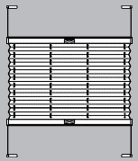
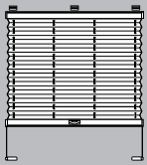
Type systeem (6)
G1B
G2B
Doorsnede profiel
 |  |  |  |  |  | Bestelformulier Plissés met greepbediening Budget (GB)

Commissie: |  |  | xxxx |  |  |  |  |  |  |  |  | G1B | Wit | Wit
Vestigingsnummer: |  |  | xxxx |  |  |  |  |  |  |  |  | G2B | Creme wit | Grijs
Klant: |  |  | xxxx |  |  |  |  |  |  |  |  |  | Zilver | Zwart
Ordernummer: |  |  | xxxx |  |  |  |  |  |  |  |  |  | Licht bruin
Besteld op d.d.: |  |  | xxxx |  |  |  |  |  |  |  |  |  | Bruin
 |  |  |  |  |  |  |  |  |  |  |  |  | Antraciet

Nr. | Breedte [mm] | Hoogte [mm] | Aantal [stuks] | Stofnr. [zie staal] | Type systeem [G1B/G2B] | Kleur systeem [wit, creme wit, zilver, licht bruin, bruin, antraciet] | Type bevestiging [A t/m C] | Kleur klemsteun [wit, grijs, zwart] | Bedienings-stang [x] | Stanglengte [100, 125, 150, 200, 250] | Opmerkingen
1 | 2 | 3 | 4 | 5 | 6 | 7 | 8 | 9 | 10 | 11 | 12

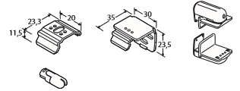
Type bevestiging (8)
A
B
C
Toelichting
1 | Volgnummer van het gemeten venster
2 | Afgewerkte breedte van het gehele systeem
3 | Afgewerkte hoogte gemeten vanaf bovenkant systeem
7 | Kleur systeem: wit, zilver, messing, bruin, antraciet*
9 | Kleur klemsteun (indien gekozen voor type C)
11 | Stanglengte: 100 cm, 125 cm, 150 cm, 200 cm, 250 cm

 | Edition November 2011

